Simple Bug Report Template
BUG ID |  |  |  | BUG OVERVIEW |  |  | ENVIRONMENT |  |  | BUG DETAILS |  |  | BUG TRACKING |  |  |  | FIX |  | NOTES
BUG ID | TITLE | REPORTED BY | DATE REPORTED | SUMMARY | URL | SCREENSHOT | PLATFORM | OPERATING SYSTEM | BROWSER | STEPS TO REPRODUCE | EXPECTED RESULT | ACTUAL RESULT | DEFECT SEVERITY | DEFECT PRIORITY | ASSIGNED TO | STATUS | RESOLUTION | DATE OF FIX | NOTES
BUG-001 | Không hiển thị thông báo khi không tìm thấy sản phẩm | Lê Thị Hằng | 15/03/2026 | Khi người dùng tìm kiếm từ khóa không tồn tại, hệ thống chỉ hiển thị danh sách trống mà không hiển thị thông báo hoặc gợi ý tìm kiếm theo đặc tả. | http://localhost:55053/Product/TimKiemTheoTenSach?key=ABCXYZ123. | 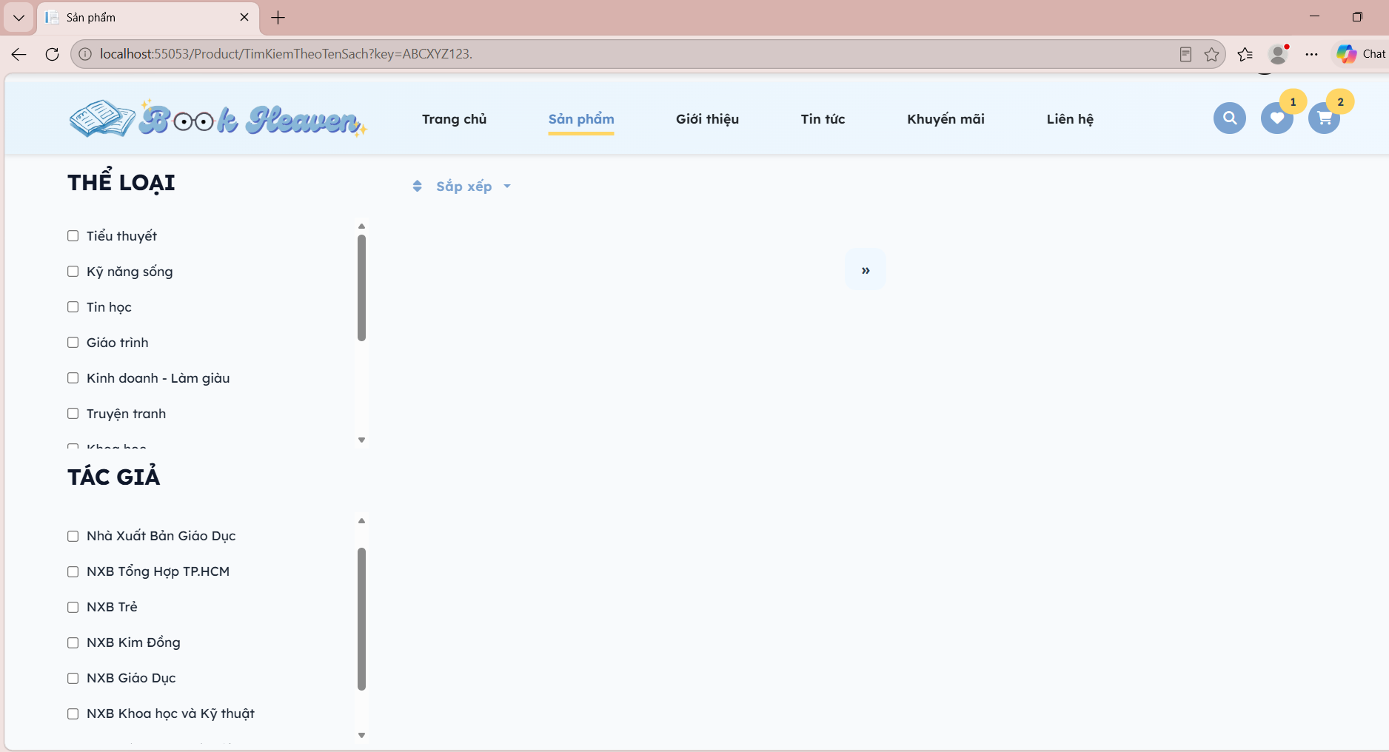 | Web | Windows 11 | Microsoft Edge | 1. Truy cập trang chủ. 2. Nhập từ khóa ABCXYZ123. 3. Nhấn nút Tìm kiếm. | Hệ thống hiển thị thông báo "Không tìm thấy sản phẩm phù hợp" và gợi ý tìm kiếm khác. | Hệ thống chỉ hiển thị danh sách trống, không có thông báo hoặc gợi ý tìm kiếm. | Minor | Medium |  | Open |  |  | Liên quan TC-002, UC-009 (EX-01), FR-009

